チェックリストの利用方法
チェックリストの利用方法
○ このチェックリストは、令和６年度診療報酬改定に伴って新設又は要件変更となった施設基準をリスト化したものです。
チェック欄は、届出が必要な施設基準・届出が完了した施設基準に☑を入れるなど、届出漏れの防止にご活用ください。
○ 施設基準の具体的な内容は、告示、通知等をご確認ください。
今後、厚生労働省の通知の訂正などに伴い内容が変更される場合があるため、届出時に変更がないかどうか改めてご確認をお願いします。
URL: | https://www.mhlw.go.jp/stf/seisakunitsuite/bunya/0000188411_00045.html
注意：当該チェックリストを所管の各地方厚生（支）局に提出しても施設基準を届出したことにはなりません。
各施設基準ごとに要件を満たした上、各地方厚生（支）局へ届出期限までに届出様式を提出ください。
Excelのオートフィルター機能を使用すれば（▼ボタンを押下）、例えば、届出期限の順に対象となる施設基準を並べ替えることや、特掲診療料や基本診療料を分けて並べ替えることもできます。
「整理番号」は、各地方厚生（支）局ＨＰに掲載している施設基準の届出一覧に記載した整理番号と同じものです。

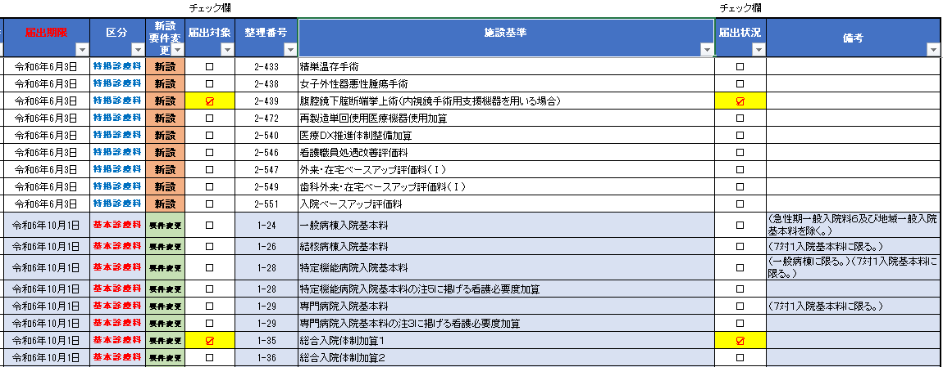

届出が完了した施設基準にはチェックを入れてください。

自医療機関が届出対象となっている施設基準が分かるように、届出対象欄のプルダウンを活用してください。（Excelのオートフィルター機能で、届出対象の施設基準だけを表示できます）

